Лист1
 |  |  |  |  |  |  |  |  |  | Даты проведения акции |  |  | 24.02 - 31.03.26
 |  |  |  |  |  |  |  |  |  | Сумма заказа |  |  | 0.00 ₽
Код номенклатуры | Изображение | Наименование | Наименование ориг | Год | Объём | Страна | Регион | Цвет | Сахар | Алкоголь | Сорта | Прайс | Цена со скидкой | Количество
Игристое и Шампань
УН000024430 | 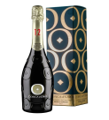 | Вино Конка д'Оро Конельяно Вальдобьядене Просекко Супериоре Брют ПУ | Игристое вино Conca d'Oro Prosecco Superiore Millesimato Conegliano Valdobbiadene Brut (gift box) | 2024 | 0,75 | ИТАЛИЯ | Венето | белое | брют | 11,5 | Глера | 4,925.00 ₽ | 1,970.00 ₽

У0000003792 | 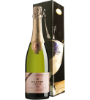 | Вино Буве Ладюбе Трезор Брют Розе ПУ | Игристое вино Bouvet Tresor Brut Rose (gift box) | 2020 | 0,75 | ФРАНЦИЯ | Долина Луары | розовое | брют | 12,5 | Каберне фран | 6,080.00 ₽ | 2,400.00 ₽

УН000033344 | 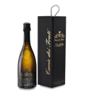 | Вино Кюве дей Фрати Брют ПУ | Игристое вино Ca' dei Frati Cuvée dei Frati Metodo Classico Brut (gift box) | 2023 | 0,75 | ИТАЛИЯ | Ломбардия | белое | брют | 13 | Турбиана Шардоне | 7,275.00 ₽ | 2,900.00 ₽

УН000024376 | 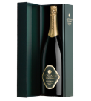 | Вино Альтемази Миллезимато Брют ПУ | Игристое вино Altemasi Millesimato Brut (gift box) | 2021 | 0,75 | ИТАЛИЯ | Трентино-Альто Адидже | белое | брют | 12,5 | Шардоне | 7,455.00 ₽ | 2,990.00 ₽

У0000022163 | 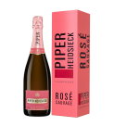 | Шампань Пайпер-Хайдсик Розе Соваж Брют П/У ОФФ ТРЕЙД | Шампанское Piper-Heidsieck Rose Sauvage Brut (gift box) | 2020 | 0,75 | ФРАНЦИЯ | Шампань | розовое | брют | 12 | Менье Пино нуар Шардоне | 16,755.00 ₽ | 6,700.00 ₽

УН000032278 | 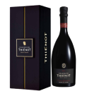 | Шампань Тьено Кюве Гаранс Блан де Нуар П/У | Шампанское Thiénot Cuvée Garance Blanc de Noirs Collection Famille (gift box) | 2012 | 0,75 | ФРАНЦИЯ | Шампань | белое | экстра брют | 12 | Пино нуар | 43,475.00 ₽ | 17,390.00 ₽

УН000032279 | 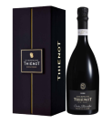 | Шампань Тьено Кюве Станислас Блан де Блан П/У | Шампанское Thiénot Cuvée Stanislas Blanc de Blancs Collection Famille (gift box) | 2008 | 0,75 | ФРАНЦИЯ | Шампань | белое | экстра брют | 12 | Шардоне | 43,475.00 ₽ | 17,390.00 ₽

Белое тихое
УН000034350 | 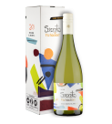 | Вино Вью Манент Секрето Совиньон Блан ПУ | Вино Viu Manent Secreto Sauvignon Blanc (gift box) | 2023 | 0,75 | ЧИЛИ | Долина Касабланка | белое | сухое | 13 | Секретные сорта Совиньон блан | 3,535.00 ₽ | 1,399.00 ₽

Розовое тихое
У0000005704 | 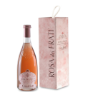 | Вино Роза дей Фрати ПУ | Вино Rosa dei Frati (gift box) | 2023 | 0,75 | ИТАЛИЯ | Ломбардия | розовое | полусухое | 13 | Барбера Гропелло Марцемино Санджовезе | 5,045.00 ₽ | 2,000.00 ₽

Красное тихое
УН000034354 | 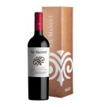 | Вино Вью Манент Гран Резерва Каберне Совиньон ПУ | Вино Viu Manent Cabernet Sauvignon Gran Reserva (gift box) | 2022 | 0,75 | ЧИЛИ | Центральная Долина | красное | сухое | 14 | Каберне совиньон | 3,535.00 ₽ | 1,399.00 ₽

УН000034355 | 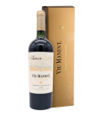 | Вино Вью Манент Сингл Виньярд Каберне Совиньон ПУ | Вино Viu Manent Single Vineyard La Capilla Cabernet Sauvignon (gift box) | 2021 | 0,75 | ЧИЛИ | Центральная Долина | красное | сухое | 14 | Каберне совиньон | 6,750.00 ₽ | 2,700.00 ₽

УН000034356 | 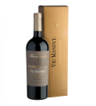 | Вино Вью Манент Сингл Виньярд Мальбек ПУ | Вино Viu Manent San Carlos Malbec Single Vineyard (gift box) | 2021 | 0,75 | ЧИЛИ | Центральная Долина | красное | сухое | 14 | Мальбек | 6,750.00 ₽ | 2,700.00 ₽

УН000033153 | 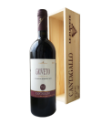 | Вино Тенута Кантагалло "Джовето" в ПУ | Вино Tenuta Cantagallo Gioveto (wooden gift box) | 2020 | 0,75 | ИТАЛИЯ | Тоскана | красное | сухое | 14,5 | Мерло Санджовезе Сира | 8,785.00 ₽ | 3,500.00 ₽

У0000004055 | 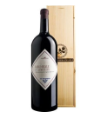 | Вино Барко Реале ди Карминьяно 3,0 ПУ | Вино Tenuta Cantagallo Barco Reale di Carmignano (gift box) | 2023 | 3 | ИТАЛИЯ | Тоскана | красное | сухое | 14,5 | Каберне совиньон Санджовезе | 17,745.00 ₽ | 7,290.00 ₽

УН000027752 | 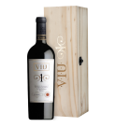 | Вино Вью Манент Вью Уно в индивидуальном дер.кор. | Вино Viu Manent Viu Uno (wooden box) | 2021 | 0,75 | ЧИЛИ | Центральная Долина | красное | сухое | 14 | Каберне совиньон Мальбек Пти вердо | 22,490.00 ₽ | 8,990.00 ₽

УН000031436 | 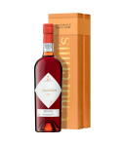 | Вино Черчилль'с Тони Порт 30 лет 0,75 ПУ | Портвейн Churchill’s Tawny Port 30 Years Old (gift box) | 1993 | 0,75 | ПОРТУГАЛИЯ | Долина Дору | красное |  | 19,5 | Тинта барокка Тинта рориш Турига насьональ Турига франка | 28,885.00 ₽ | 11,590.00 ₽

Крепкое
УН000035597 | 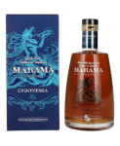 | Ром Марама Оригинальный Спайсед Индонезия | Ром Marama Origins Indonesian Spiced (gift box) |  | 0,7 | ИСПАНИЯ |  |  |  | 40 |  | 7,390.00 ₽ | 3,190.00 ₽

УН000035598 | 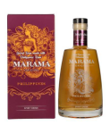 | Ром Марама Оригинальный Спайсед Филиппины | Ром Marama Origins Philippines Spiced (gift box) |  | 0,7 | ИСПАНИЯ |  |  |  | 40 |  | 7,390.00 ₽ | 3,190.00 ₽

УН000027020 | 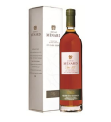 | Коньяк Менар Селексьон ПУ | Коньяк Menard Selection des Domaines VS (gift box) | 2020 | 0,7 | ФРАНЦИЯ | Коньяк |  |  | 40 | Уньи блан | 7,450.00 ₽ | 3,353.00 ₽

У0000001095 | 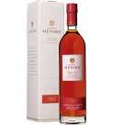 | Коньяк Менар ВСОП ПУ | Коньяк Menard VSOP (gift box) | 2018 | 0,7 | ФРАНЦИЯ | Коньяк |  |  | 40 | Уньи блан | 9,205.00 ₽ | 4,142.00 ₽

УН000026116 | 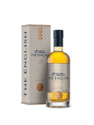 | Виски Инглиш Смоки | Односолодовый виски The English Smokey (gift box) |  | 0,7 | СОЕДИНЕННОЕ КОРОЛЕВСТВО |  |  |  | 43 |  | 12,830.00 ₽ | 5,190.00 ₽

УН000029558 | 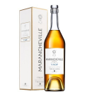 | Коньяк Мараншвиль ВСОП ПУ | Коньяк Marancheville VSOP Cognac Grande Champagne АОС (gift box) | 2017 | 0,7 | ФРАНЦИЯ | Коньяк |  |  | 40 | Уньи блан | 11,665.00 ₽ | 5,249.00 ₽

УН000026501 | 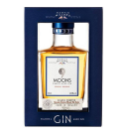 | Джин Мартин Миллерс Найн Мунс 0,35 | Джин 9 Moons Martin Miller’s Aged Barrel (gift box) |  | 0,35 | ИСЛАНДИЯ |  |  |  | 40 |  | 14,730.00 ₽ | 5,900.00 ₽

УН000026128 | 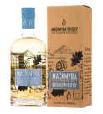 | Виски Макмира Бруксвиски ПУ | Односолодовый виски Mackmyra Brukswhisky (gift box) |  | 0,7 | ШВЕЦИЯ |  |  |  | 41,4 |  | 21,455.00 ₽ | 8,500.00 ₽

УН000029556 | 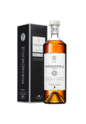 | Коньяк Мараншвиль 10 лет ПУ | Коньяк Marancheville 10 Year Old Cognac Grande Champagne AOC (gift box) | 2011 | 0,7 | ФРАНЦИЯ | Коньяк |  |  | 40 | Уньи блан | 19,200.00 ₽ | 8,640.00 ₽

УН000029342 | 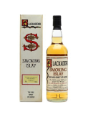 | Виски Блекаддер Смокинг Айла Блендед Молт Скотч Виски ПУ | Виски Blackadder Smoking Islay Blended Malt Scotch (gift box) |  | 0,7 | СОЕДИНЕННОЕ КОРОЛЕВСТВО | Шотландия |  |  | 58,9 |  | 23,530.00 ₽ | 9,500.00 ₽

УН000035094 | 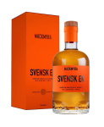 | Виски Макмира Свенск Эк ПУ | Односолодовый виски Mackmyra Svensk Ek (gift box) |  | 0,7 | ШВЕЦИЯ |  |  |  | 46,1 |  | 25,225.00 ₽ | 10,000.00 ₽

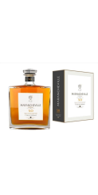

УН000029557 |  | Коньяк Мараншвиль XO ПУ | Коньяк Marancheville XO Cognac Grande Champagne AOC (gift box) | 1996 | 0,7 | ФРАНЦИЯ | Коньяк |  |  | 40 | Уньи блан | 25,435.00 ₽ | 11,446.00 ₽

УН000031835 | 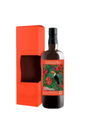 | Ром Самароли Самба | Ром Samaroli Samba Blended 2023 (gift box) |  | 0,7 | СОЕДИНЕННОЕ КОРОЛЕВСТВО | Шотландия |  |  | 50 |  | 32,610.00 ₽ | 13,120.00 ₽

УН000031833 | 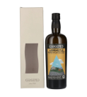 | Виски Самароли Арденисл | Виски Samaroli Ardenistle Blended Malt Scotch (gift box) | 2023 | 0,7 | СОЕДИНЕННОЕ КОРОЛЕВСТВО | Шотландия |  |  | 50 |  | 31,325.00 ₽ | 14,130.00 ₽

УН000034773 | 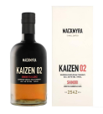 | Виски Макмира Кайзен 02 ПУ | Односолодовый виски Mackmyra Kaizen 02 (gift box) |  | 0,7 | ШВЕЦИЯ |  |  |  | 45,1 |  | 37,585.00 ₽ | 15,000.00 ₽

УН000026105 | 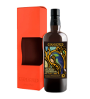 | Ром ДЖАМАЙКА РЭПСОДИ | Ром Samaroli Jamaica Rhapsody 2023 (gift box) | 2023 | 0,7 | СОЕДИНЕННОЕ КОРОЛЕВСТВО | Шотландия |  |  | 45 |  | 31,035.00 ₽ | 15,150.00 ₽

УН000033407 | 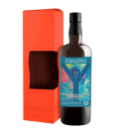 | Ром Самароли Йемон Классик | Ром Samaroli Yehmon Classic Blended 2023 (gift box) |  | 0,7 | СОЕДИНЕННОЕ КОРОЛЕВСТВО | Шотландия |  |  | 45 |  | 33,755.00 ₽ | 15,760.00 ₽

УН000031836 | 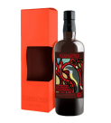 | Ром Барбадос Рэпсоди | Ром Samaroli Barbados Rhapsody Blended 2023 (gift box) | 2022 | 0,7 | СОЕДИНЕННОЕ КОРОЛЕВСТВО |  |  |  | 45 |  | 39,635.00 ₽ | 15,850.00 ₽

УН000031834 | 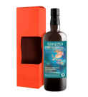 | Ром Пасифик Обливион | Ром Samaroli Pacific Oblivion Blended 2023 (gift box) |  | 0,7 | СОЕДИНЕННОЕ КОРОЛЕВСТВО | Шотландия |  |  | 45 |  | 39,635.00 ₽ | 15,850.00 ₽

УН000033408 | 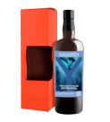 | Ром Самароли Йемон Винтаж | Ром Samaroli Yehmon Vintage Blended 2023 (gift box) | 2023 | 0,7 | СОЕДИНЕННОЕ КОРОЛЕВСТВО | Шотландия |  |  | 45 |  | 33,755.00 ₽ | 16,170.00 ₽

У0000000856 | 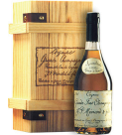 | Коньяк Менар Ансестраль Резерв Де Фамий ПУ | Коньяк Menard Ancestrale Reserve de Famille (gift box) | 1993 | 0,7 | ФРАНЦИЯ | Коньяк |  |  | 45 | Уньи блан | 41,310.00 ₽ | 18,590.00 ₽

УН000032265 | 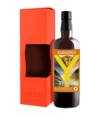 | Ром Самароли Йемон Ретро | Ром Samaroli Yehmon Retro Blended 2023 (gift box) | 2023 | 0,7 | СОЕДИНЕННОЕ КОРОЛЕВСТВО | Шотландия |  |  | 49 |  | 33,990.00 ₽ | 20,230.00 ₽

УН000034566 | 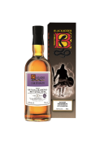 | Ром Блекаддер Гайана Даймонд Пот Стиил Ром | Ром Blackadder Guyana 20 YO (gift box) |  | 0,7 | СОЕДИНЕННОЕ КОРОЛЕВСТВО | Шотландия |  |  | 54,2 |  | 56,120.00 ₽ | 23,000.00 ₽

УН000035344 | 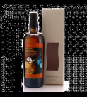 | Виски Самароли Глен Гири 2023 | Односолодовый виски Samaroli Glen Garioch Highland Single Malt Scotch (gift box) |  | 0,7 | СОЕДИНЕННОЕ КОРОЛЕВСТВО | Шотландия |  |  | 50 |  | 76,250.00 ₽ | 32,530.00 ₽

УН000031803 | 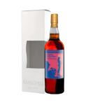 | Виски Роял Бракла | Односолодовый виски Samaroli Royal Braсkla Single Malt Scotch (gift box) | 2022 | 0,7 | СОЕДИНЕННОЕ КОРОЛЕВСТВО | Шотландия |  |  | 52 |  | 76,370.00 ₽ | 35,580.00 ₽

УН000033400 | 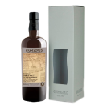 | Виски Самароли Олт-Э-Вейн | Односолодовый виски Samaroli Allt-A-Bhainne Speyside Single Malt Scotch (gift box) | 2023 | 0,7 | СОЕДИНЕННОЕ КОРОЛЕВСТВО | Шотландия |  |  | 50 |  | 92,175.00 ₽ | 36,900.00 ₽

УН000033500 | 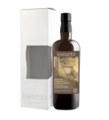 | Виски Самароли Дэйлуэйн ПУ | Виски Samaroli Speyside Dailuaine Single Malt (gift box) | 2023 | 0,7 | СОЕДИНЕННОЕ КОРОЛЕВСТВО | Шотландия |  |  | 45 |  | 93,505.00 ₽ | 37,399.00 ₽

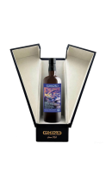
УН000034545 |  | Виски Самароли Кол Ила Педро Хименес Шерри 2023 в кожаной ПУ | Односолодовый виски Samaroli Caol Ila Pedro Ximenez Single Malt Scotch (gift box) |  | 0,7 | СОЕДИНЕННОЕ КОРОЛЕВСТВО | Шотландия |  |  | 48 |  | 134,200.00 ₽ | 59,980.00 ₽

